DEFECTOS
No. Defectos | Descripción | Prioridad / Severidad | Estatus | Responsable SQA | Responsable DEV | Fecha Identificación | Área / aplicativo impactada | Fecha Planeada Cierre | Fecha de Próxima Revisión | Referencias | Comentarios | Evitencia
D-001 | 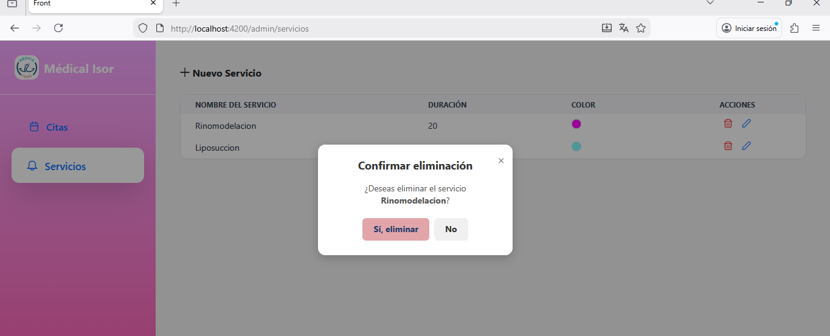 PANTALLA: Admin-Servicios Descricipcion : agregar alerta al eliminar un servicio, la alerta que se igual a cuando se actualiza o inserta un servicio. | ALTO | CERRADO | Itzel Diego | Isrrael Reyes | 2025-10-27 |  | 2025-10-27 | 2025-10-28
D-002 | 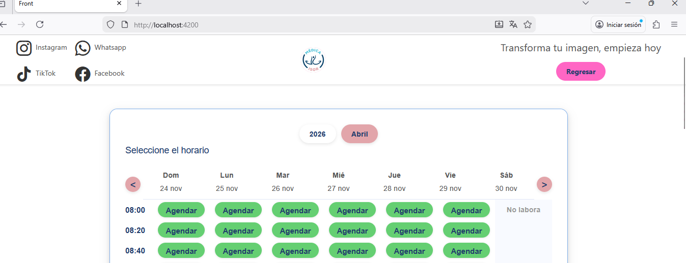 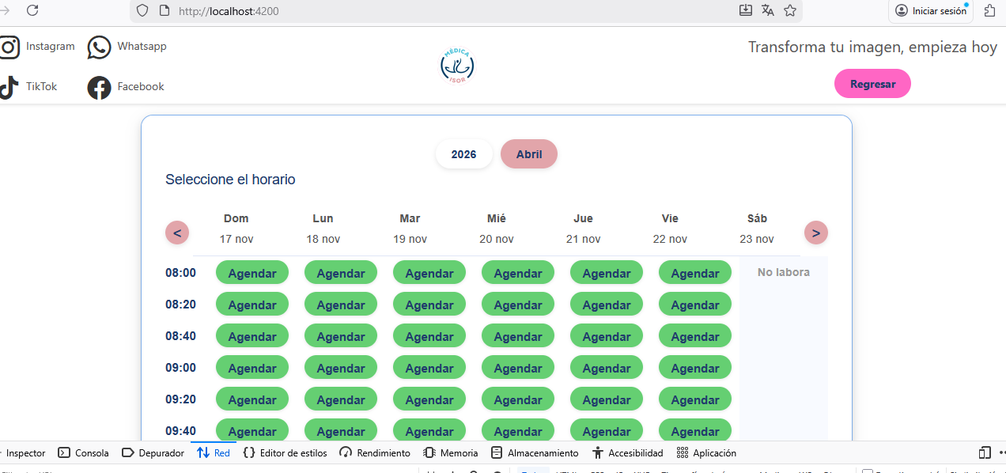 PANTALLA: Agendar cita -Usuario Se necesita corregir la consulta de meses, porque al seleccionar un mes (por ejemplo, abril) sigue mostrando resultados de otros meses como noviembre. También es necesario validar las fechas y horas disponibles para agendar: Solo debe mostrar citas a partir del día siguiente. Si se consulta el mismo día (por ejemplo, hoy 19 de noviembre a las 6:13 p. m.), debe permitir ver el 19 de noviembre y tambien no debe dejar agendar antes de la hora actual.(creo eso si lo hace) | ALTO | EN PRUEBA UAT | Itzel Diego | Isrrael Reyes | 2025-10-28 |  | 2025-10-28 | 2025-10-29
D-003 | 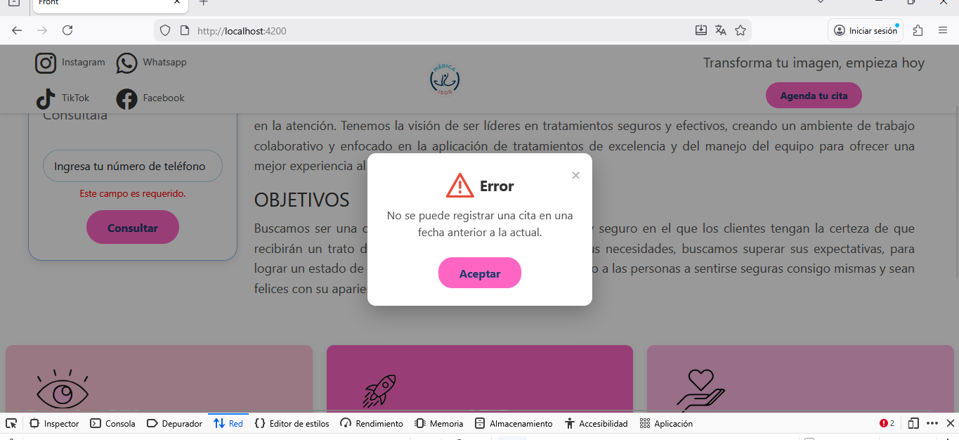 PANTALLA: Agendar cita-usuario En caso de que no se pueda agendar la cita y aparezca la alerta con la razón correspondiente, es necesario redirigir nuevamente a la pantalla de selección de horarios. Actualmente, el sistema regresa a la página principal y obliga al usuario a ingresar todos los datos de nuevo, lo cual causa problemas en el proceso de agendado. | ALTO | ABIERTO | Itzel Diego | Isrrael Reyes | 2025-10-29 |  | 2025-10-29 | 2025-10-30
D-004 | 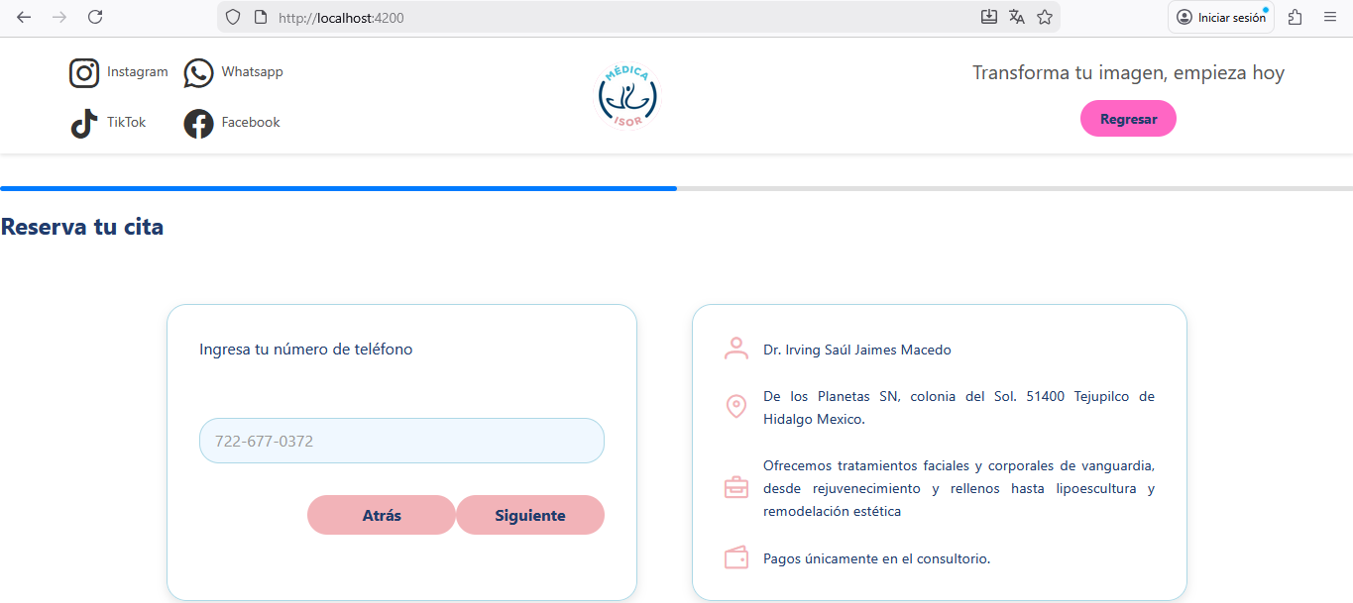 PANTALLA:Agendar cita Al momento de agendar una cita, cuando el usuario llega al paso de seleccionar horario y presiona el botón rosa “Regresar”, si luego inicia nuevamente el proceso de agendar, el número de teléfono permanece almacenado (cacheado). Se necesita limpiar ese campo para que no aparezca prellenado al reiniciar el proceso. | ALTO | CERRADO | Itzel Diego | Isrrael Reyes | 2025-10-30 |  | 2025-10-30 | 2025-10-31
D-004 | 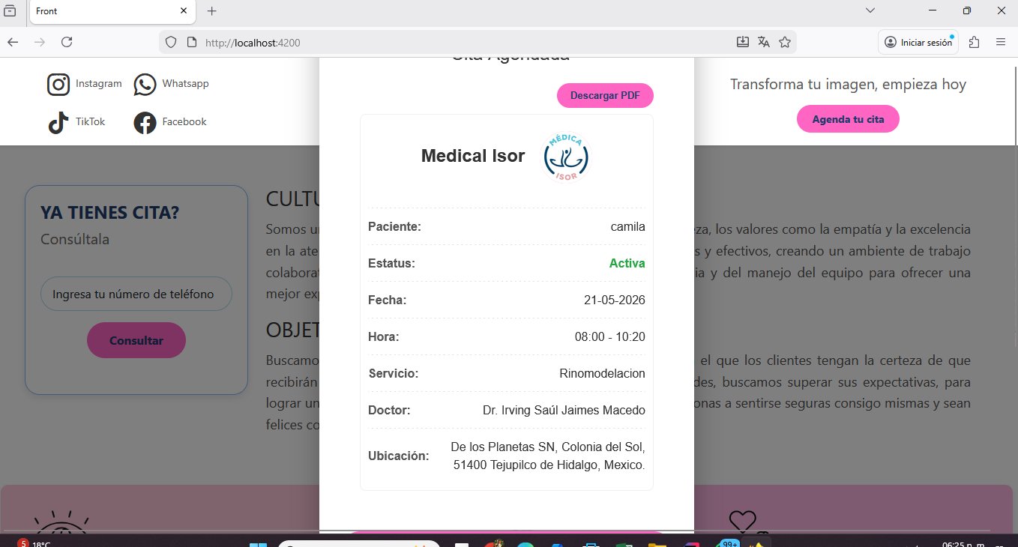 PANTALLA:Agendar cita Cuando la cita se confirma y se muestra el detalle final, es necesario ajustar el tamaño del cuadro o del texto del detalle, ya que actualmente aparece demasiado grande. Se debe reducir para que sea más fácil de visualizar. | ALTO | CERRADO | Itzel Diego | Isrrael Reyes | 2025-10-30 |  | 2025-10-30 | 2025-10-31
D-004 | 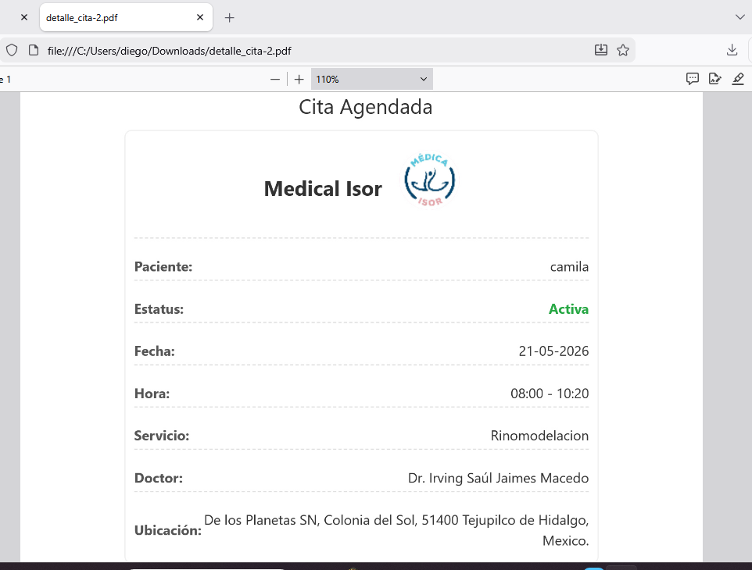 PANTALLA:Agendar cita quitar la leyenda que aprece hasta arriba de cita agendada y acomodar la parte visual de ubicación | ALTO | CERRADO | Itzel Diego | Isrrael Reyes | 2025-10-30 |  | 2025-10-30 | 2025-10-31
D-004 | 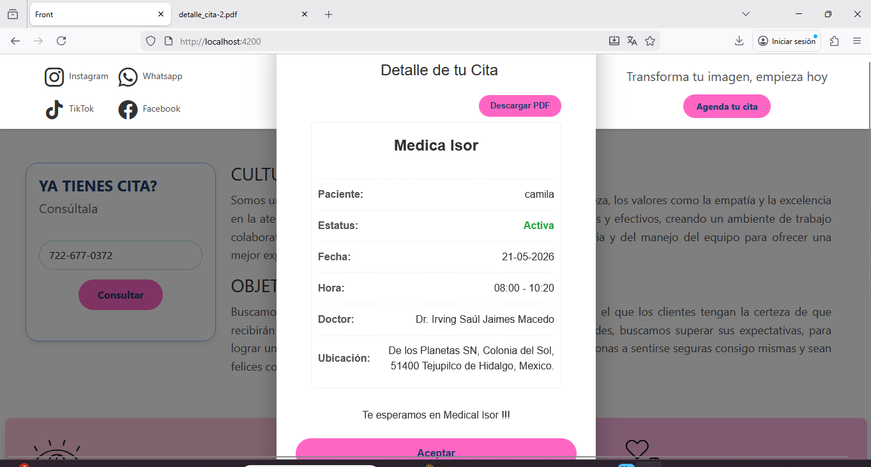 PANTALLA:Consultar cita Estandarizar el tamaño de el modal de detalle de la consulta ya que se ve muy grande | ALTO | EN PRUEBA UAT | Itzel Diego | Isrrael Reyes | 2025-10-30 |  | 2025-10-30 | 2025-10-31
D-004 | 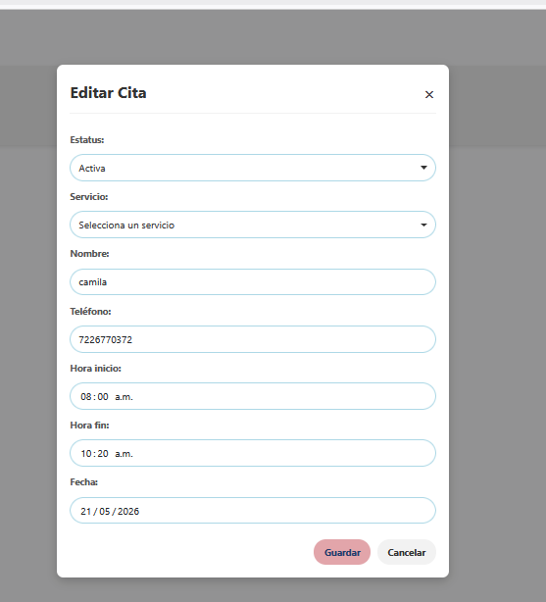 PANTALLA:Admin---Editar una cita Estandarizar el modal de editar cita ya que se ve muy grande, hacerlo mas ´pequeño , dejar solo habilitados los campos de estatus y tipo de servicio igual si existe otra forma de acomodarlos, en columna de 2 por ejemplo , estaría perfecto. | ALTO | CERRADO | Itzel Diego | Isrrael Reyes | 2025-10-30 |  | 2025-10-30 | 2025-10-31
D-004 | 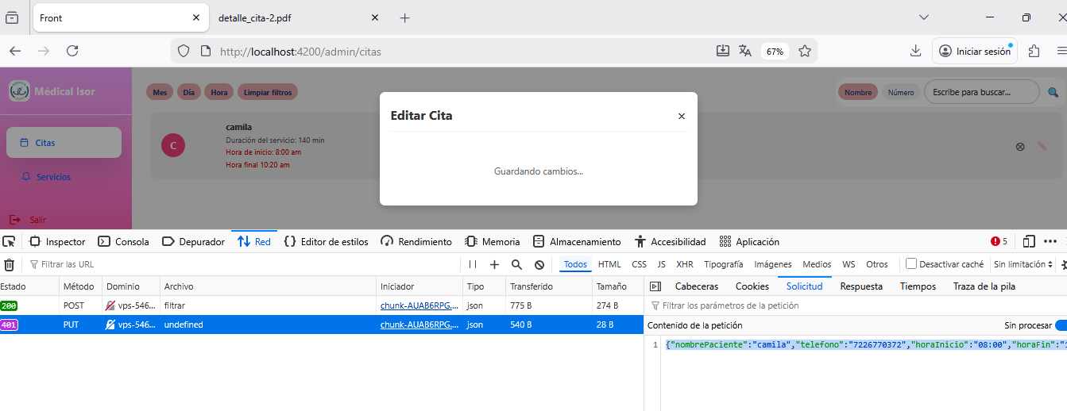 PANTALLA:Admin---Editar una cita y cancelar una cita al dar clic en editar, tarda mucho el modal cargando , en la respuesta manda esto {"mensaje": "No autorizado"} y en la solicitud esto {"nombrePaciente":"camila","telefono":"7226770372","horaInicio":"08:00","horaFin":"10:20","fechaCita":"2026-05-21","estatus":"A"} | ALTO | CERRADO | Itzel Diego | Isrrael Reyes | 2025-10-30 |  | 2025-10-30 | 2025-10-31
D-004 | 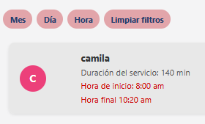 PANTALLA:Admin Adaptar los circulos donde se muestran las iniciales del paciente, recuerda que deben ser del mismo color que el tipo de servicio, igual el color de hora inicio y final ponlos en un color rosa que convine | ALTO | CERRADO | Itzel Diego | Isrrael Reyes | 2025-10-30 |  | 2025-10-30 | 2025-10-31
D-004 | PANTALLA:Usuario acomodar los iconos que estan en la ladnign page, mision , vision etc… | ALTO | ABIERTO | Itzel Diego | Isrrael Reyes | 2025-10-30 |  | 2025-10-30 | 2025-10-31
D-004 | PANTALLA:Admin--Servicios Agregar filtros para buscar por nombre de servicio, duracion y color, esos a tu consideración. | ALTO | CERRADO | Itzel Diego | Isrrael Reyes | 2025-10-30 |  | 2025-10-30 | 2025-10-31
D-004 | PANTALLA:Admin--Servicios Agregar validacion para que no se permita ingresar un mismo tipo de servicio con el mismo nombre y con el mismo color, de igual modo que el color no se repita, color y nombre servicio deben ser unicos | ALTO | ABIERTO | Itzel Diego | Isrrael Reyes | 2025-10-30 |  | 2025-10-30 | 2025-10-31

